상품제안서
트래블키트(싱글) | 상품코드: S13243

 |  |  |  |  |  |  | 02-713-8555 | www.synergygift.co.kr
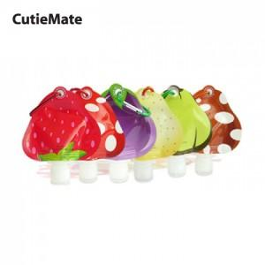

【상세/제작정보】 | 100개이하 별도문의

【인쇄/포장옵션】 | 풀칼라 / 별도문의

【공급단가】 | 수량 | 120~ | 500~ | 1,000~ | 2,000~ | 3,000~
*VAT별도 | 단가 | 340원 | 330원 | 310원 | 300원 | 290원

【상품 URL】 | https://www.synergygift.co.kr:443/src/goods_detail.php?gdno=144

